Úvod
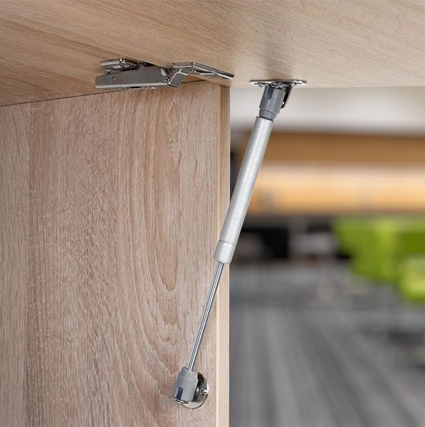

StrongLifts Calc

Pomocná kalkulačka pro výpočet váhy dvířka a síly pístů

Znáte hmotnost dvířek?

Znám
Neznám

Tento kalkulátor slouží jako inspirace a každou montáž je potřeba individuálně zvážit. Firma Démos trade nepřebírá jakoukoliv zodpovědnost za montáž dle tohoto konfigurátoru.
 | Verze 1.00

